상품제안서
넥센 세인트나인 Q 소프트 화이트 6구 골프공 | 상품코드: F30546

 |  |  |  |  |  |  | 02-412-0044 | www.easy1.co.kr
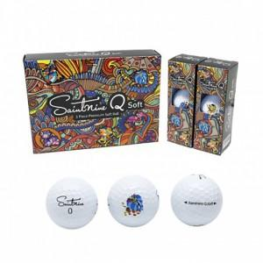

【상세/제작정보】 | 컬러인쇄 문의

【인쇄/포장옵션】 | / 포장불가능

【공급단가】 | 수량 | 60~ | 100~ | 300~ | 500~ | 1,000~
*VAT별도 | 단가 | 15,120원 | 14,880원 | 14,520원 | 14,150원 | 13,910원

【상품 URL】 | https://dev.easy1.co.kr:443/src/goods_detail.php?gdno=30546

